1
X | 4.64 |  | S | 2.879 | 10.01 | -1.81 | n | 20
 | 45.4 |  |  | 10.01 | 199.788 | -5.64 | p | 3
 | 9.965 |  |  | -1.81 | -5.64 | 3.628
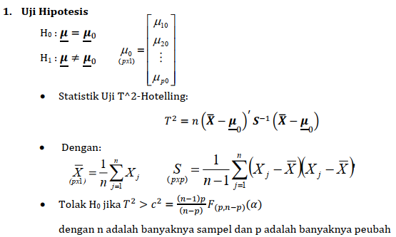

Ujilah Ho: | miu = | 4 | miu =! | 4
 |  | 50 |  | 50
 |  | 10 |  | 10
Alpha | 0.1
F 3,17, 10% | 2.44 | 2.4374339146

Jawaban
S^-1 | 0.58654615245 | -0.022096690763 | 0.25827541346 |  | Xbar-miu | 0.64
 | -0.022096690763 | 0.0060674873474 | -0.0015916156673 |  |  | -4.6
 | 0.25827541346 | -0.0015916156673 | 0.40201262018 |  |  | -0.035

Stat Uji
T^2 | 9.7430375643

Kesimpulan : Tolak H0 pada taraf nyata 10%
artinya : paling sedikit ada satu kombinasi linier peubah yang rata-ratanya di luar selang kepercayaan (1-$α)$100%.

Titik Kritis
c^2 | 8.1811764706

2
X | 6 | 9 |  | S | 4 | -3 |  | n | 3
 | 10 | 6 |  |  | -3 | 9 |  | p | 2
 | 8 | 3
 |  |  |  | xbar' | 8 | 6

Ujilah Ho: | miu = | 9 | 5
H1: | miu =! | 9 | 5

F 2,1, 5% | 199.5

Jawaban
S^-1 | 0.33333333333 | 0.11111111111 |  |  | (Xbar-miu)' | -1 | 1
 | 0.11111111111 | 0.14814814815

Karena T2<C2, maka Tak Tolak H0 pada taraf nyata 5%
artinya : Pada taraf nyata 5%, cukup bukti untuk menyatakan bahwa kombinasi linier kedua peubah rata-ratanya sama dengan miu = [9 5]
Stat Uji
T^2 | 0.77777777778

Titik Kritis
c^2 | 798

3ab
siswa | matematika | fisika
1 | 72.8 | 69.9
2 | 46 | 68.9
3 | 59.2 | 58.4
4 | 66.7 | 78.2
5 | 84.2 | 63.9
6 | 50.4 | 54.6
7 | 49.6 | 66.5
8 | 77.9 | 71.6
9 | 63.9 | 77.2
10 | 55.1 | 56.8

Vektor Rataan |  |  |  |  | Xbar
xbar' | 62.58 | 66.6 |  |  | 62.58
 |  |  |  |  | 66.6
matriks S |  |  |  | mu nol
 | 164.93288889 | 36.008888889 |  | 55
 | 36.008888889 | 66.964444444 |  | 60

pengujian Hipotesis

 |  |  |  |  |  |  |  | n*xbar-miu)'
Xbar - mu0 |  | S-1 |  |  | n | p |  | 75.8 | 66
7.58 |  | 0.0068695578547 | -0.0036939774168 |  | 10 | 2
6.6 |  | -0.0036939774168 | 0.016919665828 |  |  |  |  | dikali S^-1
 |  |  |  | (xbar-miuo)' | 7.58 | 6.6 |  | 0.27690997588 | 0.83669445646

T2 | 7.6211610298 |  | titik kritis |  |  | = | 7.0045146904 | T^2
 |  |  |  |  |  |  |  | 7.6211610298
HO ditolak :
dengan tingkat kepercayaan 90%, dapat disimpulkan bahwa minimal ada salah satu dari rata-rata ujian matematika dan fisika yang memiliki nilai rata-rata tidak sama dengan nilai 55 atau nilai 60.

3c
Selang kepercayaan simultan

Interpretasi
1. dengan tingkat kepercayaan 90% nilai matematika kelas tersebut adalah antara 51.83 hingga 73.328
2. dengan tingkat kepercayaan 90% nilai fisika kelas tersebut adalah antara 59.75 hingga 73.45

 |  |  |  | F 2,8, 10% | 3.1131176402

 |  |  |  |  |  | SK | Peubah | Batas Bawah | Batas Atas
selang kepercayaan bonferoni |  |  |  |  |  | Simultan | 1 | 51.831628398 | 73.328371602
 |  |  | p = banyaknya selang kepercayaan yang akan di buat. |  |  |  | 2 | 59.751275143 | 73.448724857
Interpretasi
1. dengan tingkat kepercayaan 90% nilai matematika kelas tersebut adalah antara 53.39 hingga 71.77
2. dengan tingkat kepercayaan 90% nilai fisika kelas tersebut adalah antara 60.75 hingga 72.45.
 |  |  |  |  |  | Bonferoni | 1 | 53.392942771 | 71.767057229
 |  |  |  |  |  |  | 2 | 60.746299523 | 72.453700477

 | t (10%/4,9) | 2.2621571628

